Modele de donnees
Les noms des tables et des champs n'utilisent ni les majuscules ni les accents par souçi d'uniformité

adresse
INTEGER PK | id_adresse
TEXT | rue
INTEGER | numero
TEXT | appartement
TEXT | ville
TEXT | province_etat
TEXT | pays
TEXT | code_postal

personne
INTEGER PK | id_personne
TEXT | nom
TEXT | prenom
TEXT | courriel
INTEGER FK | adresse
TEXT | telephone

module |  |  | personne_module
INT PK | id_module |  | INTEGER PK | id_personne_module
TEXT | nom |  | INTEGER FK | personne
INTEGER | version |  | INTEGER FK | module
REAL | prix_jour

locateur |  |  | locateur_employe |  | locateur_equipement |  | employe_role |  | locateur_client
INTEGER PK | id_locateur |  | INTEGER PK | id_locateur_employe | INT PK | id_locateur_equipement | INTEGER PK | id_employe_role | INTEGER PK | id_locateur_client
TEXT | nom_compagnie |  | INTEGER FK | locateur | INTEGER FK | locateur | INTEGER FK | employe | INTEGER FK | locateur
TEXT | telephone |  | INTEGER FK | employe | INTEGER FK | equipement | INTEGER FK | role | INTEGER FK | client
INTEGER FK | adresse |  | REAL | salaire | INTEGER FK | rangement |  | employe=personne |  | client=personne
 |  |  |  |  | TEXT | no_serie
 |  |  |  |  | NUMERIC | date_achat
usager |  |  |  |  | REAL | valeur_achat
INTEGER PK | id_usager |  |  |  | REAL | valeur_location
INTEGER FK | usager
INTEGER FK | locateur
TEXT | identifiant
TEXT | mdp
TEXT | permission

equipement
INTEGER PK | id_equipement |  | projet_employe |  | projet_localisation |  | projet_equipement |  | facture_client
TEXT | type |  | INTEGER PK | id_projet_employe | INTEGER PK | id_projet_localisation | INT PK | id_projet_equipement | INTEGER PK | id_facture_client
TEXT | modele |  | INTEGER FK | projet | INTEGER FK | projet | INTEGER FK | projet | INTEGER FK | client
 |  |  | INTEGER FK | employe | INTEGER FK | emplacement | INTEGER FK | equipement | INTEGER FK | projet
local |  |  | INTEGER FK | locateur | INTEGER FK | local |  |  | TEXT | detail
INTEGER PK | id_local |  |  | employe=personne |  | emplacement = adresse |  |  | REAL | montant
NUMERIC | adresse |  |  |  |  | local = local |  |  | TEXT | statut
 |  |  |  |  |  |  |  |  |  | client = personne
projet
INTEGER PK | id_projet
INTEGER FK | locateur
NUMERIC | debut
NUMERIC | fin

facture_locateur
INTEGER PK | id_facture_locateur
INTEGER FK | locateur
TEXT | details | la partie details fera l'inventaire des modules utilisées par les employés du locateur sur une période de facturation
REAL | montant
TEXT | statut
 | client = personne

statistique
INTEGER PK | id_statistique
INTEGER FK | module
INT | nb_utilisateurs
 |  |  |  | Schéma affichant les liens entre les différentes tables de la base de données
role
INTEGER PK | id_role
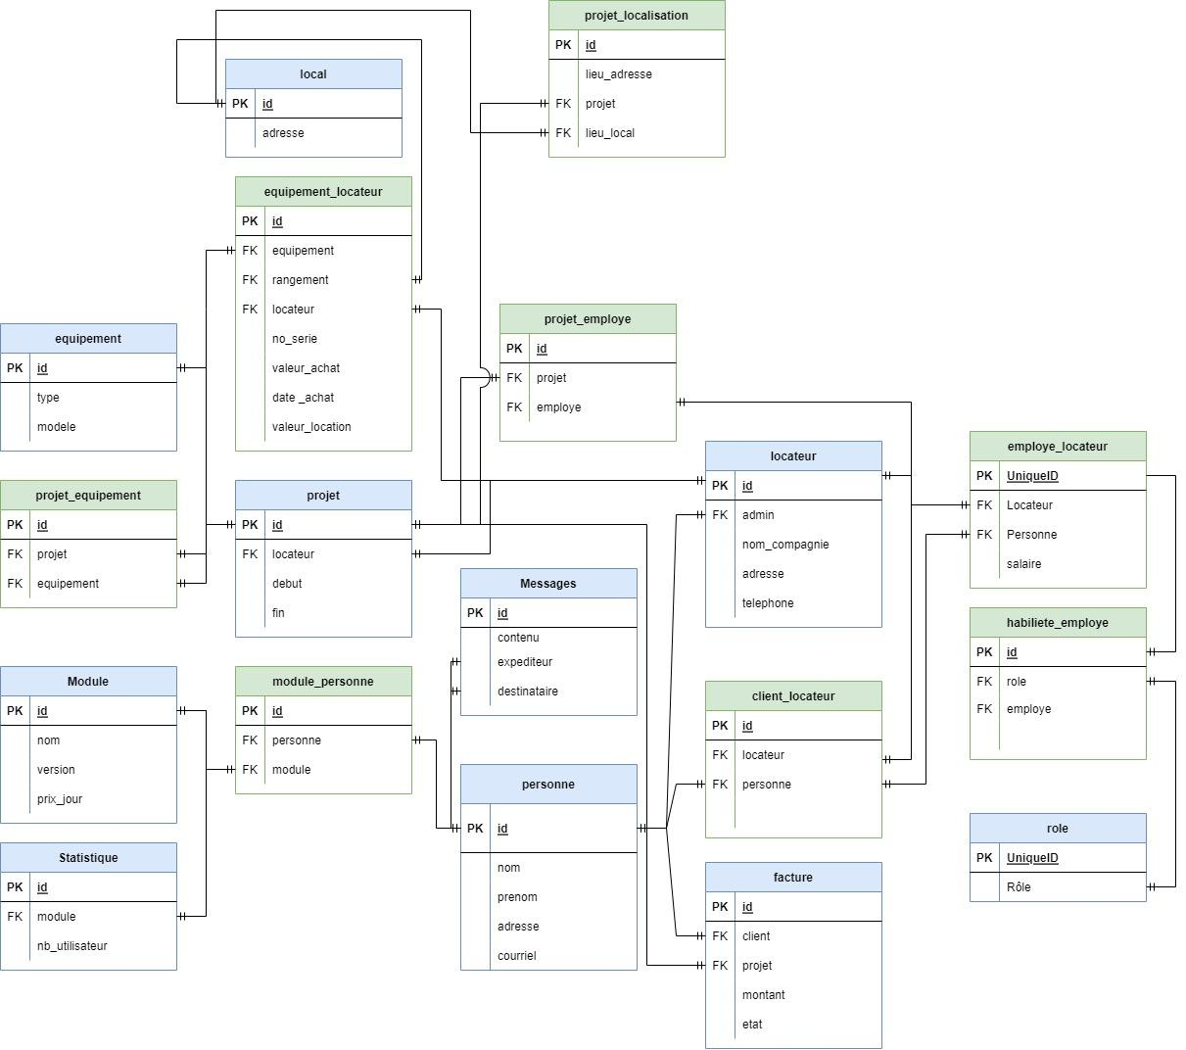
TEXT | role

message
INTEGER PK | id_message
TEXT | contenu
INTEGER FK | expediteur
INTEGER FK | destinataire

